PDF化
各シートのPDF化について
①PDF化するシートを開く

②ファイルを開く
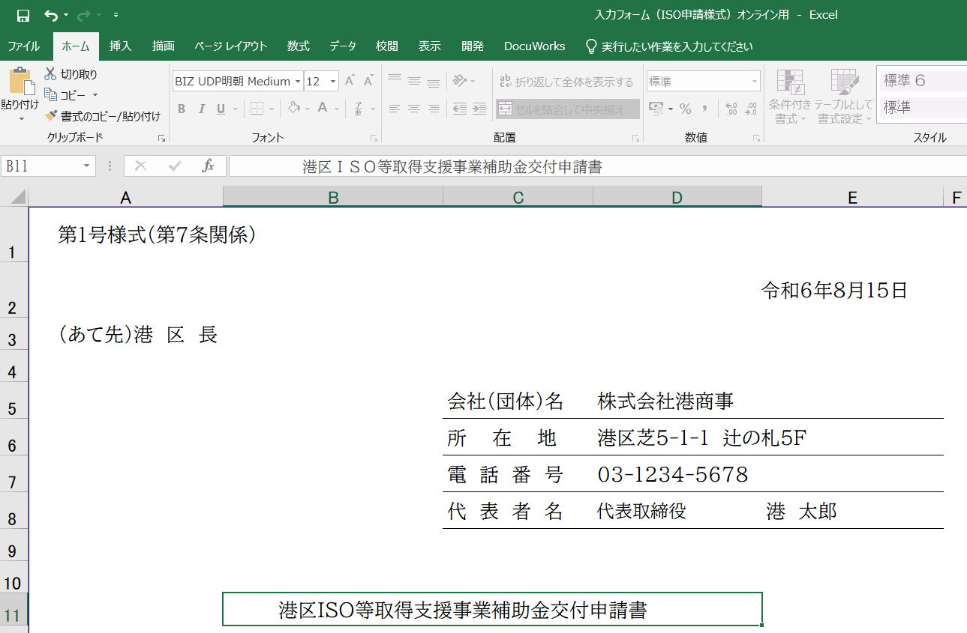

③エクスポートを選択 | ④PDF/XPSの作成を選択
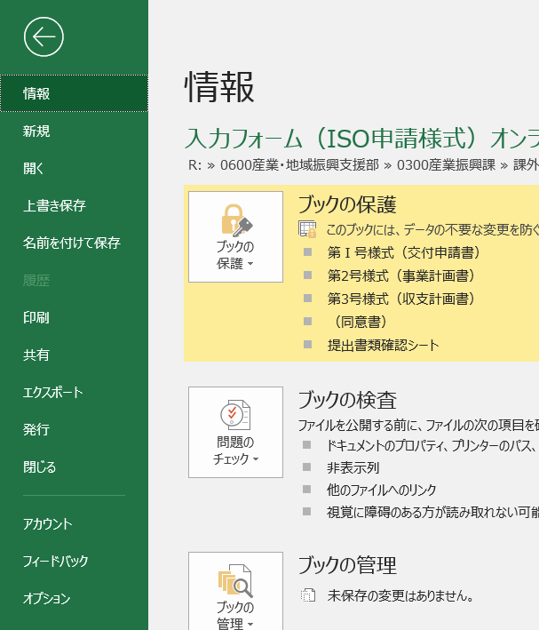
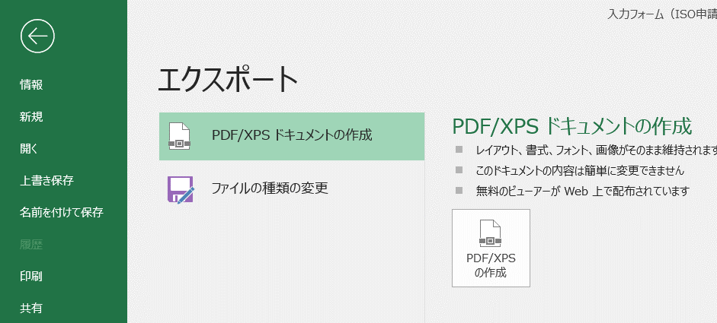

⑤ファイル名の選択と保存場所を指定して発行
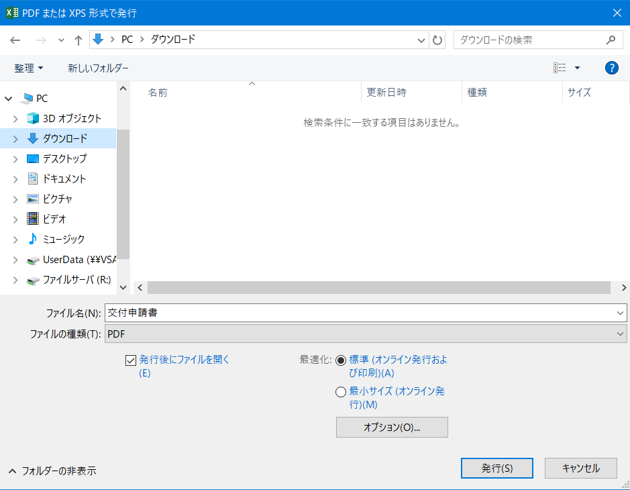

発行、保存したファイルはオンラインフォームにアップロードします。

提出書類確認シート
 | 港区ISO等取得支援事業補助金 提出書類確認シート

書類不備や、審査の際にお電話させていただくことがありますので、連絡先については、必ず、日中連絡がつく電話番号を記載してください。
※書類が不備なく、すべて揃ったものから審査を開始します。
※一定期間連絡が取れない場合は、書類を返却させていただきます。
※審査開始から交付決定までは、１か月程度かかります。
※申請内容把握のために、申請書類は区に提出する前に写しをとり、保管をしてください。

１ 会社名・連絡先等
フリガナ
法人名または屋号・名称
フリガナ
申請担当者（担当部署・氏名）
連絡先 TEL ①・TEL②
E-mail ①
E-mail ②

２ 提出書類について
↓提出前に不足書類がないかレ点でチェックしてください。 |  |  | 区記入欄
申請者 ﾁｪｯｸ欄 |  | 必要書類 | 確認① | 確認②
 |  | （１）交付申請書（第１号様式）

 |  | （２）事業計画書（第２号様式）

 |  | ※上記事業計画書のうち企業又は団体組織が確認できる書類 ※別途添付

 |  | （３）収支計画書（第３号様式）

 |  | ＩＳＯ２７００１ ：内部監査実施記録（監査実施後のチェックリスト含む）とマネジメントシステムの基本方針 エコアクション２１：環境活動報告書 プライバシーマーク：内部監査実施記録（監査実施後のチェックリスト含む）

 |  | ＩＳＯ等に必要な経費の見積書（明細が記載されているもの）のコピー

 |  | コンサルタント委託契約書のコピー（コンサルタント委託契約をした場合のみ）

 |  | 法人：法人事業税･特別税と法人都民税の納税証明書の原本（都税事務所発行） 個人：港区民は特別区民税・都民税の納税証明書の原本 港区民以外は特別区民税・都民税事業所課税の納税証明書の原本

 |  | 法人：履歴事項全部証明書（登記簿謄本）の原本 ※3ヶ月以内発行のもの 個人：税務署受領印のある開業届のコピー（電子申請は受信通知も提出）

 |  | 中小企業者で構成する団体は、団体規約及び会員名簿

 |  | 同意書 (必ず添付してください。添付がない場合は受付不可となります。)

 |  | 提出書類確認シート

